訓練コース内容
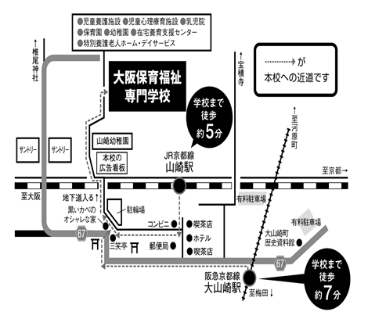
訓練コース内容
識別コード | ２２L０４１５ | 訓練コース番号 | 5-04-27-207-05-0115
訓練科名 | 長期高度人材育成コース（保育士養成コース）（２年）
訓練期間 | 令和４年４月１日（金）～令和６年３月２９日（金）
訓練実施校名 | 大阪保育福祉専門学校
所在地 | 三島郡島本町山崎5-3-10
電話番号 | ０７５－９６２－１１１５ | 受付時間 | 月～金 ９：００～１７：００
事前説明会日時 | ２月１０日（木） １５：００～１６：３０
 | ２月１８日（金） １５：００～１６：３０

選考試験日 | ３月８日（火）
試験科目 | 個人面接
入校に必要な 最終学歴 | 高等学校卒業資格もしくは同等資格以上
最寄り駅 | ＪＲ京都線 山崎駅 （徒歩５分・距離０．4ｋｍ）
 | 阪急京都線 大山崎駅（徒歩７分・距離０．7ｋｍ）

備考 | 原則登校になりますが、緊急事態宣言等でオンライン訓練を行う場合、必要な備品
 | （パソコンもしくはスマートフォン、モバイルルーター等）は自己負担となります。

【最寄り駅からの地図】

